Bug reports
ID | Summary | Description | Steps to reproduce | Reproducibility | Severity | Priority | Workaround | Comments | Attachments
BG1 | На странице входа для поля "Логин" установлен input type="password". | На странице входа в поле "Логин" установлен input type="password", который должен быть установлен для пароля. В поле "Пароль" input type="password" не стоит. | 1.Открыть: https://qatest.606ep.ru 2. Нажать на поле ввода "Логин" 3. Ввести любые символы 4. Нажать на поле ввода "Пароль" 5. Ввести любые символы ОР: Введенные символы в поле "Логин" отображаются в поле ввода, а в поле "Пароль" заменяются точками. ФР: Введенные символы в поле "Логин" заменяются точками,а в поле "Пароль" отображаются. | Всегда | Trivial | High | Windows 10 Pro, Google Chrome 105.0.5195.102 |  | https://disk.yandex.ru/i/eUMq9y4eQvq7tg
BG2 | При заполнении данных на странице входа в систему отсутствует чекбокс для принятия пользовательского соглашения. |  | 1.Открыть: https://qatest.606ep.ru 2.Обратить внимание на ссылку "Пользовательское соглашение" ОР: Внизу формы входа в систему находится ссылка на пользовательское соглашение и чекбокс. ФР: Внизу формы входа в систему находится ссылка на пользовательское соглашение. | Всегда | Major | High | Windows 10 Pro, Google Chrome 105.0.5195.102 |  | 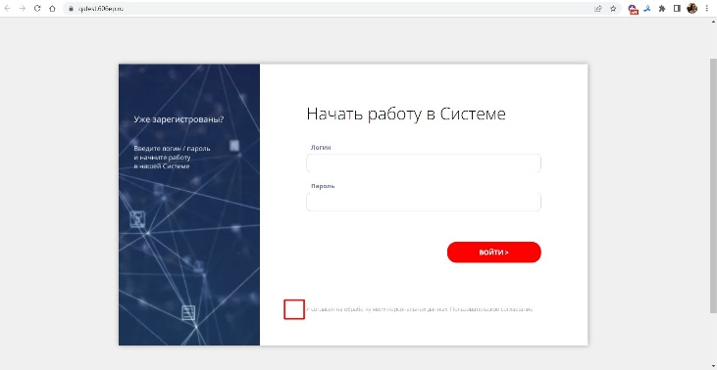
BG3 | Открывается страница входа в систему при нажатии на ссылку "Пользовательское соглашение" | Пользователь перенаправлен на страницу для входа в систему https://qatest.606ep.ru/# | 1.Открыть: https://qatest.606ep.ru 2.Нажать на ссылку "Пользовательское соглашение" ОР: Открывается страница с пользовательским соглашением ФР: Открывается страница для входа в систему https://qatest.606ep.ru/# | Всегда | Major | High | Windows 10 Pro, Google Chrome 105.0.5195.102 |  | https://disk.yandex.ru/i/WBdrGf56e4pItQ
BG4 | Кнопка "Войти" не реагирует на нажатие при введенных логине и пароле на странице входа в систему. |  | 1.Открыть: https://qatest.606ep.ru 2. Заполнить поле "Логин" валидными данными 3. Заполнить поле "Пароль" валидными данными 4. Нажать на кнопку "Войти" ОР: Пользователь получает доступ к системе. ФР: Пользователь не может нажать на кнопку "Войти" и получить доступ к системе. | Всегда | Blocker | High | Windows 10 Pro, Google Chrome 105.0.5195.102 |  | https://disk.yandex.ru/i/BW0qJQR6zjwwSg
BG5 | Отсутствие ограничений на количество символов, вводимых в поля "Логин" и "Пароль", на странице входа в систему. |  | 1.Открыть: https://qatest.606ep.ru 2. Заполнить поле "Логин" символами в количестве более 30 3. Заполнить поле "Пароль" символами в количестве более 30 ОР: Появляется сообщение об ошибке "Недопустимое количество символов в поле". ФР: Количество символов в полях "Логин" и "Пароль" не ограничивается. | Всегда | Minor | High | Windows 10 Pro, Google Chrome 105.0.5195.102 |  | https://disk.yandex.ru/i/sBdFaivYYjHX3w

